Tabla 1
20 de noviembre de 2025

Encuesta sobre Equipamiento y Uso de Tecnologías de Información y Comunicación en los Hogares

Equipamiento de productos TIC en las viviendas. Año 2025 Porcentajes de viviendas con al menos un miembro de 16 a 74 años
 | Ordenadores de cualquier tipo: incluidos netbooks, tablets, de mano, etc. | Ordenadores de sobremesa o portátil (no incluye tablet) | Ordenadores tipo Tablet | Viviendas que disponen de acceso a Internet | Viviendas con conexión de Banda Ancha | Viviendas con conexión de banda ancha fija | Viviendas con conexión solo a través de banda ancha móvil | Viviendas con teléfono fijo | Viviendas con teléfono móvil
Total Viviendas | 83.8 | 78.0 | 56.5 | 97.4 | 97.4 | 86.8 | 10.7 | 49.4 | 99.4
Hábitat: De 100.000 y más habitantes y capitales de provincia | 87.0 | 81.7 | 60.0 | 98.0 | 98.0 | 90.4 | 7.6 | 55.0 | 99.4
Hábitat: De 50.000 a menos de 100.000 habitantes | 84.1 | 78.4 | 59.2 | 97.3 | 97.3 | 88.3 | 9.0 | 50.2 | 99.8
Hábitat: De 20.000 a menos de 50.000 habitantes | 82.3 | 76.2 | 55.0 | 98.3 | 98.3 | 86.9 | 11.4 | 45.8 | 99.8
Hábitat: De 10.000 a menos de 20.000 habitantes | 80.8 | 73.7 | 53.4 | 96.6 | 96.6 | 84.0 | 12.6 | 46.7 | 98.9
Hábitat: Menos de 10.000 habitantes | 79.5 | 73.9 | 50.3 | 96.1 | 96.1 | 79.5 | 16.6 | 41.5 | 99.1
Ingresos mensuales netos del hogar: Menos de 1.400 euros | 75.2 | 67.6 | 48.0 | 95.0 | 95.0 | 79.3 | 15.7 | 40.7 | 99.2
Ingresos mensuales netos del hogar: De 1.400 a menos de 2.200 euros | 72.7 | 65.2 | 45.0 | 97.1 | 97.1 | 80.5 | 16.6 | 41.1 | 99.0
Ingresos mensuales netos del hogar: De 2.200 a menos de 3.100 euros | 83.3 | 76.7 | 50.3 | 97.2 | 97.2 | 86.3 | 10.9 | 46.9 | 99.5
Ingresos mensuales netos del hogar: De 3.100 a menos de 4.400 euros | 90.4 | 85.3 | 63.2 | 98.6 | 98.6 | 91.8 | 6.8 | 53.8 | 99.6
Ingresos mensuales netos del hogar: 4.400 o más euros | 96.2 | 93.6 | 74.4 | 99.4 | 99.4 | 95.4 | 4.0 | 62.1 | 99.8

Evolución del equipamiento en las viviendas en los últimos 10 años Porcentajes de viviendas con al menos un miembro de 16 a 74 años

 | Año
 | 2016 | 2017 | 2018 | 2019 | 2020 | 2021 | 2022 | 2023 | 2024 | 2025
Viviendas con algún tipo de ordenador | 77.1 | 78.4 | 79.5 | 80.9 | 81.4 | 83.7 | 82.9 | 82.6 | 83.0 | 83.8
Viviendas con conexión de banda ancha | 81.2 | 82.7 | 86.1 | 91.2 | 95.3 | 95.9 | 96.1 | 96.4 | 96.8 | 97.4
Teléfono fijo | 78.5 | 77.6 | 75.8 | 74.9 | 71.1 | 67.2 | 62.5 | 57.5 | 53.9 | 49.4
Teléfono móvil | 96.7 | 97.4 | 98.0 | 98.5 | 99.5 | 99.5 | 99.5 | 99.5 | 99.5 | 99.4

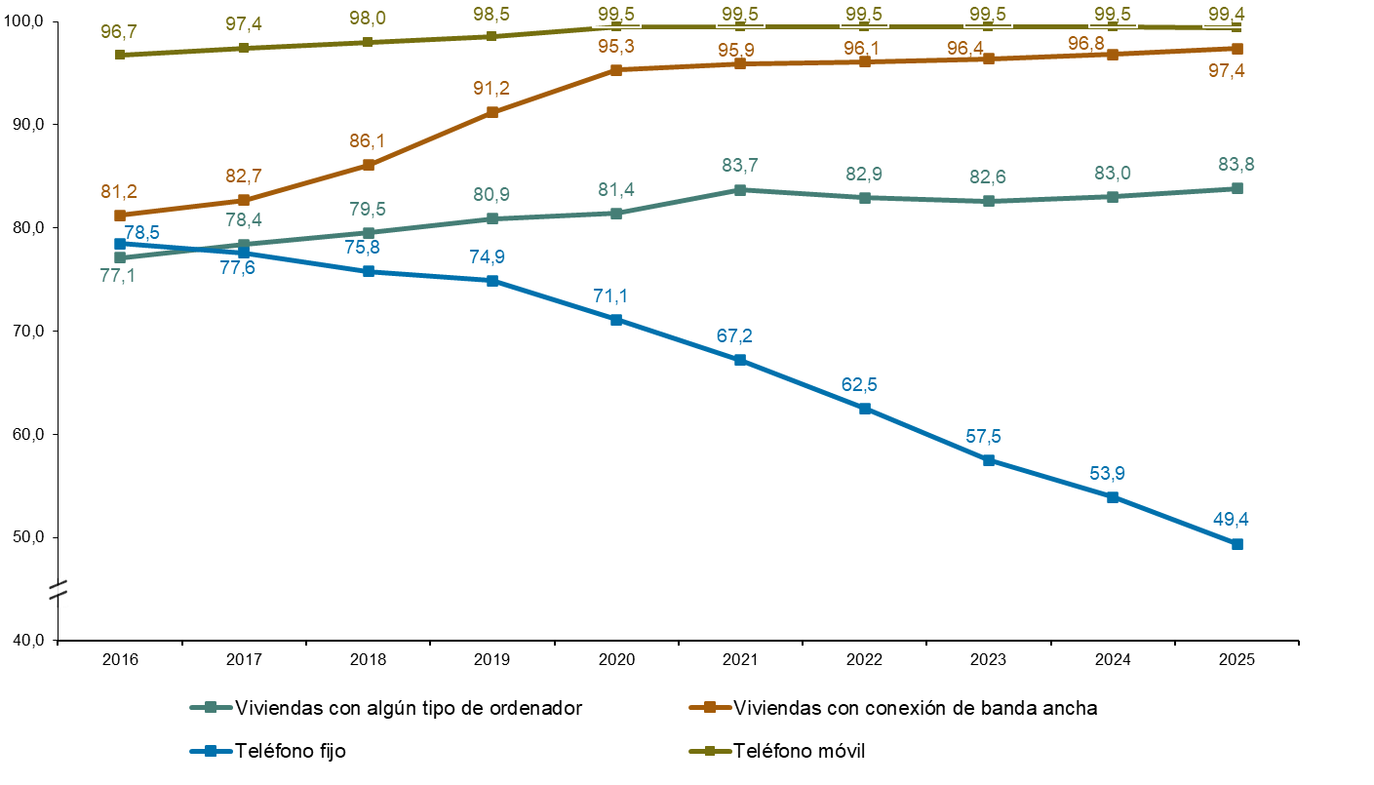

Tabla 3
20 de noviembre de 2025

Encuesta sobre Equipamiento y Uso de Tecnologías de Información y Comunicación en los Hogares

Actividades realizadas por sexo y tipo de actividad. Año 2025 Porcentajes de personas de 16 a 74 años
 | Total Personas | Hombres | Mujeres

Personas que han realizado alguna actividad relacionada con la comunicación | 96.0 | 95.6 | 96.3
Actividades de comunicación: Recibir o enviar correo electrónico | 83.6 | 84.3 | 82.9
Actividades de comunicación: Telefonear o realizar videollamadas a traves de internet | 78.2 | 76.4 | 80.0
Actividades de comunicación: Pasar tiempo en redes sociales | 69.5 | 66.7 | 72.2
Actividades de comunicación: Usar mensajeria instantánea | 94.7 | 94.1 | 95.3
Personas que han realizado alguna actividad relacionada con la información | 87.9 | 87.9 | 87.8
Actividades de acceso a la información: Leer noticias, periódicos o revistas de actualidad online | 72.9 | 75.2 | 70.7
Actividades de acceso a la información: Buscar información sobre temas de salud | 68.2 | 62.9 | 73.4
Actividades de acceso a la información: Buscar información sobre temas de salud física | 60.1 | 54.3 | 65.8
Actividades de acceso a la información: Buscar información sobre temas de salud mental | 32.2 | 25.7 | 38.6
Actividades de acceso a la información: Buscar información sobre bienes o servicios | 70.8 | 71.7 | 70.0
Actividades de acceso a la información: Buscar información sobre la seguridad de los productos | 41.7 | 39.9 | 43.5
Personas que han realizado alguna actividad relacionada con la participación política y social | 20.2 | 21.8 | 18.7
Actividades relacionadas con la participación política y social: Emitir opiniones sobre asuntos de tipo cívico o político en sitios web o en redes sociales | 15.1 | 17.0 | 13.2
Actividades relacionadas con la participación política y social: Tomar parte en consultas online o votaciones sobre asuntos cívicos o políticos | 11.7 | 12.4 | 11.0
Personas que han utilizado Internet para buscar empleo o enviar una solicitud a un puesto de trabajo | 18.7 | 17.6 | 19.7
Personas que han realizado alguna actividad relacionada con la educación | 48.0 | 46.3 | 49.6
Actividades relacionadas con la educación: Realizar algún curso online | 27.2 | 26.3 | 28.1
Actividades relacionadas con la educación: Utilizar material de aprendizaje online que no sea un curso completo online | 39.9 | 39.6 | 40.1
Actividades relacionadas con la educación: Comunicar con educadores o estudiantes mediante herramientas de audio o vídeo | 27.4 | 24.5 | 30.3
Personas que han realizado alguna otra actividad | 76.6 | 78.0 | 75.1
Otras actividades: Vender bienes o servicios a través de un sitio web o app | 21.8 | 22.7 | 21.0
Otras actividades: Utilizar banca por Internet (incl. banca móvil) | 74.7 | 76.3 | 73.2

 | Mujeres | Hombres
Utilizar banca por Internet (incl. banca móvil) | 73.2 | 76.3
Vender bienes o servicios a través de un sitio web o app | 21 | 22.7
Personas que han realizado alguna otra actividad | 75.1 | 78
Comunicar con educadores o estudiantes mediante herramientas de audio o vídeo | 30.3 | 24.5
Utilizar material de aprendizaje online que no sea un curso completo online | 40.1 | 39.6
Realizar algún curso online | 28.1 | 26.3
Personas que han realizado alguna actividad relacionada con la educación | 49.6 | 46.3
Personas que han utilizado Internet para buscar empleo o enviar una solicitud a un puesto de trabajo | 19.7 | 17.6
Tomar parte en consultas online o votaciones sobre asuntos cívicos o políticos | 11 | 12.4
Emitir opiniones sobre asuntos de tipo cívico o político en sitios web o en redes sociales | 13.2 | 17
Personas que han realizado alguna actividad relacionada con la participación política y social | 18.7 | 21.8
Buscar información sobre la seguridad de los productos | 43.5 | 39.9
Buscar información sobre bienes o servicios | 70 | 71.7
Buscar información sobre temas de salud mental | 38.6 | 25.7
Buscar información sobre temas de salud física | 65.8 | 54.3
Buscar información sobre temas de salud | 73.4 | 62.9
Leer noticias, periódicos o revistas de actualidad online | 70.7 | 75.2
Personas que han realizado alguna actividad relacionada con la información | 87.8 | 87.9
Usar mensajeria instantánea | 95.3 | 94.1
Pasar tiempo en redes sociales | 72.2 | 66.7
Telefonear o realizar videollamadas a traves de internet | 80 | 76.4
Recibir o enviar correo electrónico | 82.9 | 84.3
Personas que han realizado alguna actividad relacionada con la comunicación | 96.3 | 95.6

Tabla 4
20 de noviembre de 2025

Encuesta sobre Equipamiento y Uso de Tecnologías de Información y Comunicación en los Hogares

Descargas o suscripciones en los últimos 3 meses por sexo y tipo de producto. Año 2025 Porcentajes de personas de 16 a 74 años
 | Alguna descarga o suscripción | Música en streaming o descargas | Películas o series en streaming o descargas | Libros electrónicos, revistas o periódicos en línea | Juegos en línea o como descarga en smartphone, ordenadores,consolas… | Aplicaciones relacionadas con salud y condiciones físicas | Internet o conexiones de telefonía móvil | Suministro de electricidad, agua, gas… | Otras aplicaciones (viajes, idiomas…) | Entradas para eventos (conciertos, cine, deporte, ferias, ...) | Libros electrónicos o audiolibros como descargas incl. actualizaciones | Software como descargas, incl. actualizaciones | Juegos como descargas incl. actualizaciones o artículos virtuales del juego
Total Personas | 49.8 | 17.9 | 27.1 | 5.4 | 6.8 | 7.8 | 16.0 | 8.5 | 6.8 | 29.6 | 10.3 | 21.8 | 16.5
Sexo: Hombre | 51.0 | 19.4 | 28.8 | 6.0 | 9.8 | 7.4 | 18.4 | 9.5 | 6.9 | 28.8 | 9.5 | 24.7 | 20.5
Sexo: Mujer | 48.7 | 16.6 | 25.5 | 4.7 | 3.8 | 8.1 | 13.6 | 7.4 | 6.8 | 30.4 | 11.0 | 18.9 | 12.6

Servicios contratados en los últimos 3 meses por sexo y tipo de servicio contratado. Año 2025 Porcentajes de personas de 16 a 74 años
 | Algún servicio contratado | Algún servicio para el hogar | Algún servicio para el transporte | Algún servicio para el alojamiento | Otros servicios (se excluyen financieros y de seguros)
Total Personas | 37.3 | 3.4 | 26.5 | 26.6 | 5.6
Sexo: Hombre | 37.2 | 3.8 | 25.9 | 26.2 | 6.9
Sexo: Mujer | 37.4 | 3.0 | 27.1 | 26.9 | 4.3

 | Mujeres | Hombres
Descarga o suscripción: juegos como descargas incl. actualizaciones o artículos virtuales del juego | 12.6 | 20.5
Descarga o suscripción: software como descargas, incl. actualizaciones | 18.9 | 24.7
Descarga o suscripción: libros electrónicos o audiolibros como descargas incl. actualizaciones | 11 | 9.5
Descarga o suscripción: entradas para eventos (conciertos, cine, deporte, ferias, ...) | 30.4 | 28.8
Descarga o suscripción: otras suscripciones (viajes, idiomas…) | 6.8 | 6.9
Descarga o suscripción: suministro de electricidad, agua, gas… | 7.4 | 9.5
Descarga o suscripción: internet o conexiones de telefonía móvil | 13.6 | 18.4
Descarga o suscripción: aplicaciones relacionadas con salud y condiciones físicas | 8.1 | 7.4
Descarga o suscripción: juegos en línea o como descarga en smartphone, ordenadores,consolas… | 3.8 | 9.8
Descarga o suscripción: libros electrónicos, revistas o periódicos en línea | 4.7 | 6
Descarga o suscripción: películas o series en streaming o descargas | 25.5 | 28.8
Descarga o suscripción: música en streaming o descargas | 16.6 | 19.4
Alguna descarga o suscripción | 48.7 | 51

 | Mujeres | Hombres
Otros servicios (se excluyen financieros y de seguros) | 4.3 | 6.9
Algún servicio para el alojamiento | 26.9 | 26.2
Algún servicio para el transporte | 27.1 | 25.9
Algún servicio para el hogar | 3 | 3.8
Algún servicio contratado | 37.4 | 37.2

